Table 1
  KEMENTERIAN PENDIDIKAN DAN KEBUDAYAAN RISET, DAN TEKNOLOGI POLITEKNIK NEGERI MALANG JURUSAN TEKNOLOGI INFORMASI Jl. Soekarno Hatta No.09 Malang 65141 Telp. (0341) 404424 - 404425 Fax. (0341) 404420 Laman : http://www.jti.polinema.ac.id

Table 5
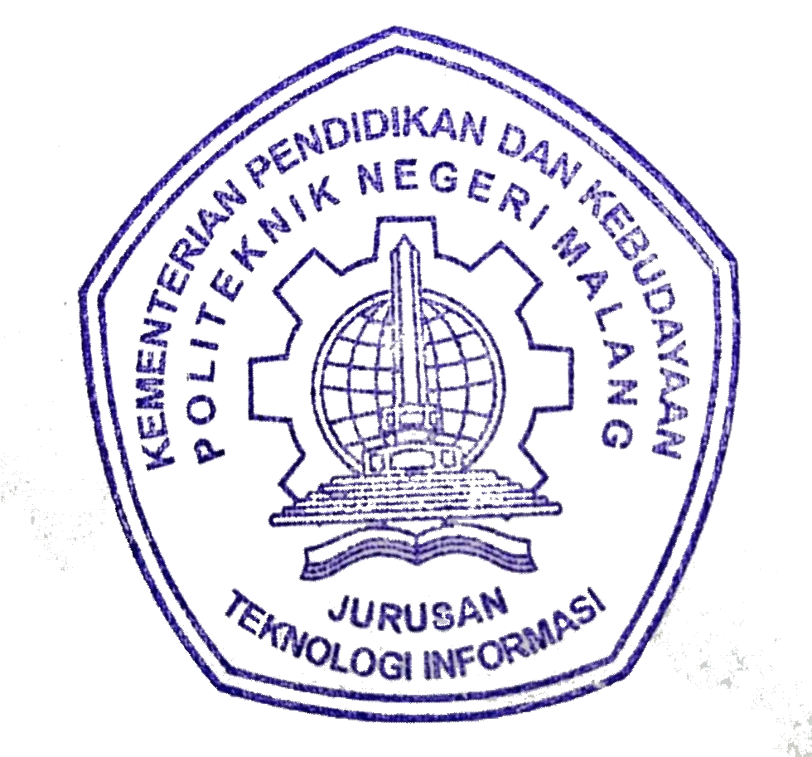
Malang, 29 Agustus 2021
Ketua Jurusan,
(Rudy Ariyanto ST., MCs.)
NIP. 197111101999031002
Sh | Name
ADE | Ade Ismail S.Kom., M.TI
DSE | Deasy Sandhya Elya Ikawati, S.Si, M. Si
FUM | Faiz Ushbah Mubarok, S.Pd., M.Pd.
IDW | Indra Dharma Wijaya, ST., MMT.
KPA | Deddy Kusbianto PA, Ir., M.Mkom.
NOP | Noprianto SKom., MEng.
QH | Qonitatul Hasanah, S.ST, MT.Tr.
RDM | Retno Damayanti, S.Pd., M.T.
SMU | Shohib Muslim DR.

